캐릭터 상세 설정
 | 캐릭터 상세 설정

이름 | 검지영 |  | 성별 / 나이 | 22세 | 참고 이미지

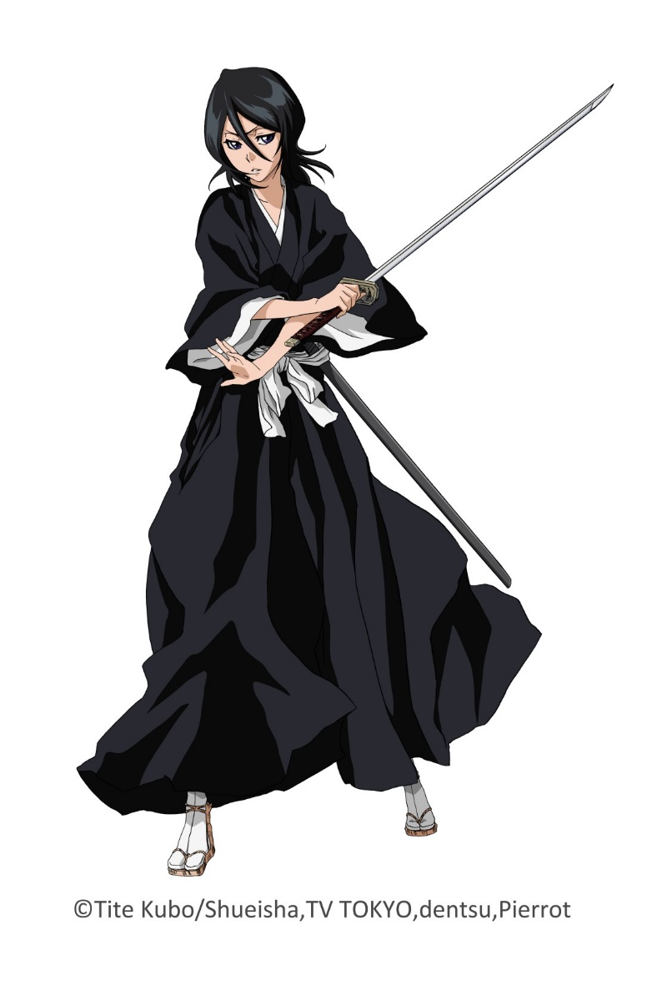
성격 | 활발하고 아이들을 좋아한다. 카리스마가 있다.

말버릇 (상호작용) | 평상 시 | "와~새로운 사람이잖아~?"

 | 희 | 추후 업데이트 예정

 | 노 | 추후 업데이트 예정

 | 애 | 추후 업데이트 예정

 | 락 | 추후 업데이트 예정

종족 | 인간 |  | 직업 | 헌터
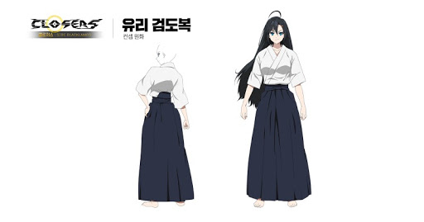

역할 | 건도 캠프장 리드헌터 |  | 소속 | 건도 캠프장

관계도 | 건도 캠프장 리더의 딸이다. 주인공 일행에게 호의적이다. 셰르파를 신기해 한다.

무기 | 일본도

과거/역사 | 국가대표 검도 선수 출신으로 아버지를 따라 도장의 사범으로 아이들에게 검법을 가르치며 지냈다. 아버지의 새로운 <무기술 혼합 검법> 시우창열류(時雨蒼燕流)를 계승하며, (흐르는 비라는 뜻) 건도 캠프장에 남은 사람들과 신입 헌터들을 교육하는 일을 담당 중이다. 건도의 리드 헌터로 실력이 아주 출중하다.

기획의도 | 건도 캠프장 테마에 맞는 검도 소녀에 캐릭터를 맞췄다. 스토리에 몇 없는 쾌활 발랄한 캐릭터이며, 몬스터를 상대할 때는 카리스마가 있는 캐릭터로써 스토리의 분위기를 풍성하게 하는 역할을 한다.

캐릭터 외형 설정
 | 캐릭터 외형 설정

머리 형태 |  | 허리까지 오는 생머리 |  |  | 참고 이미지
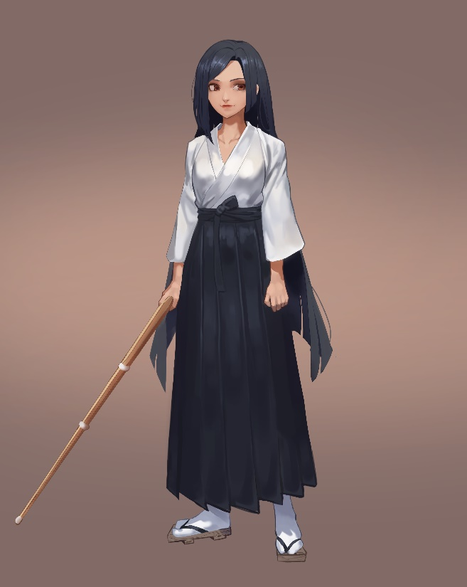

머리 색상 |  | 흑발

얼굴 형태 |  | 오목조목 귀엽게 생겼다.

피부 |  | 그을린 피부

키 / 무게 |  | 153/45 | 체형 | 키와 덩치가 왜소하다.

착용 의상 |  | 우측 참고사진->

좋아하는 것 |  | 토마토 스파게티

